MeetingNotes
No | Date | Notes | FAQ
1 | 20/03/2020 | A. Data - Data diambil dari Twitter - Data yang bisa diambil di Twitter hanya pada satu kali waktu, sebanyak 3,200 - Keywords yang akan diambil: lockdown - Data diambil berdasarkan bahasa yaitu Melayu. - Data tidak diambil berdasarkan Geolocation yaitu Indonesia karena dikhawatirkan akan banyak tercampur oleh bahasa Inggris | 1. Apakah data yang diambil dapat mewakili pendapat orang Indonesia? 2. Metode apa yang digunakan untuk mencari keywords? Agar hal ini ada landasannya ketika menulis di jurnal nanti. 3. Keywords lockdown bisa ditulis dengan berbagai cara, misalnya: lockdown, lock_down, dll. 4. Bias ke 1 yaitu data tidak bisa diambil dengan banyak, misalnya 1 hari penuh, karena penarikan data di Twitter dibatasi sebanyak 3,200
 |  | B. Jurnal - Target jurnal adalah Jurnal Internasional. - Perlu dicari Jurnal Internasional yang waktu review-nya cepat, agar sesuai dengan momentum covid19 di Indonesia - Download template Jurnal - Jurnal yang ditarget adalah Jurnal NLP, Sentiment Analysis, Information Science, Text Information | 1. Perlu diperhatikan jumlah data yang memadai untuk jurnal Internasional. Karena biasanya Jurnal Internasional meminta dataset dengan satuan ribuan atau jutaan. Apakah dengan data yang kita pakai, bisa mewakili jurnal tersebut?
 |  | C. Waktu penelitian - Direncanakan pada minggu akhir bulan Maret – April untuk dapat mendownload, cleaning, filtering, dan simulasi dataset - Minggu akhir bulan Maret – April juga direncanakan sudah ada template Jurnal yang ditarget - Perlu mencari research paper sebagai landasan untuk bagian awal di Jurnal yaitu Introduction dan Related Work - Setelah simulasi, diharapkan pada bulan Mei sudah bisa menyatukan hasil simulasi dengan landasan teori, setelah itu melakukan analisis | 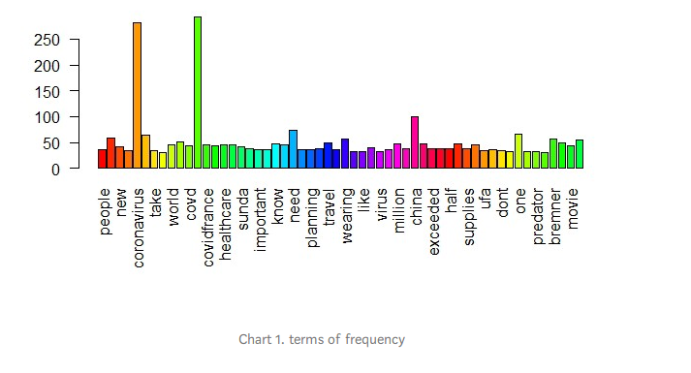
 |  | D. Simulasi penelitian - Input: Dataset twitter - Output berupa 1. Jumlah positif dan negatif mengenai lockdown 2. Multiclass 3. Eksplorasi data seperti gambar di samping

